信用交易
融资融券市场交易数据统计(2023-12-07)

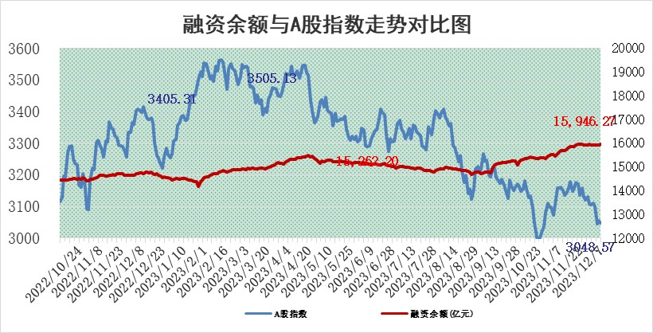
标的证券 | 融资融券余额（亿元） | 融资余额（亿元） | 融券余额（亿元） | 融资买入额（亿元） | 融资融券规模变化（亿元） | 融资余额增幅(‰) | 融券余额增幅(%)
统计数据 | 16,706.95 | 15,946.27 | 751.01 | 581.91 | 14.85 | 0.86 | 0.14

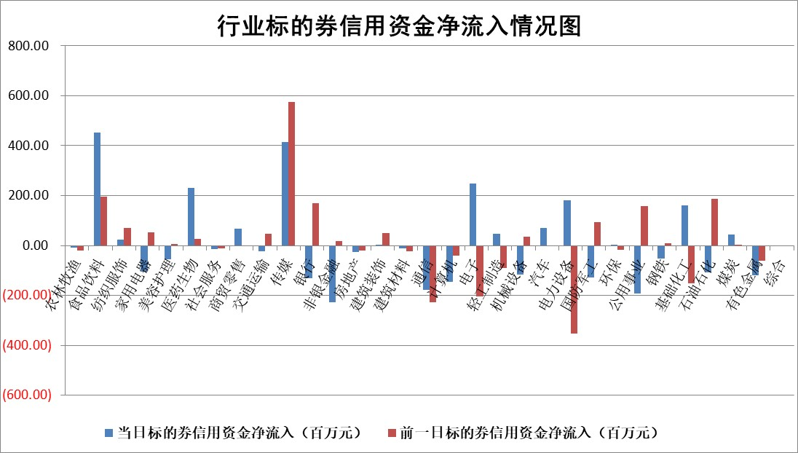

 |  |  |  |  |  |  |  | 2

标的基金代码 | 标的基金简称 | 融资余额/市值(%) | 融资余额增幅(%) | 融资买入额/成交金额(%) | （融资余额净增额-融券余额净增额）/市值(‱) | 融券余额降幅(%) | ABS[（融资余额净增额-融券余额净增额）/市值净增额-1](%)
159902 | 华夏中小板ETF | 0.00 | 0.00 | 0.00 | 0.00 | 0.00 | 100.00
159915 | 易方达创业板ETF | 3.55 | 2.41 | 72732.63 | 9.49 | 9.11 | 68.63
159919 | 嘉实沪深300ETF | 3.43 | 1.56 | 15.53 | 5.68 | 18.55 | 127.12
159920 | 华夏恒生ETF | 69.04 | -0.02 | 3.75 | -1.06 | 0.92 | 97.73
159922 | 嘉实中证500ETF | 1.08 | 11.08 | 313.95 | 14.77 | 1.73 | 96.65
159925 | 南方沪深300ETF | 0.18 | -3.31 | 0.06 | -0.63 | 0.00 | 92.59
159928 | 消费ETF | 1.10 | 0.40 | 3.43 | 2.47 | 46.59 | 103.78
159934 | 易方达黄金ETF | 250.45 | 0.29 | 45.86 | 71.22 | 0.00 | 69.52
159939 | 全指信息技术ETF | 0.95 | 5.28 | 407.75 | 4.78 | 0.38 | 112.38
159940 | 全指金融地产ETF | 0.12 | 3.38 | 0.03 | 0.39 | 0.00 | 98.29
159995 | 半导体芯片ETF | 2.89 | 2.41 | 108.19 | 7.05 | 1.20 | 113.30
159997 | 天弘中证电子ETF | 1.80 | -5.59 | 1.43 | -10.37 | 0.27 | 76.40
159998 | 天弘中证计算机主题ETF | 0.60 | -12.49 | 0.06 | -8.81 | -0.90 | 108.12
510050 | 华夏上证50ETF | 8.83 | 1.21 | 339.95 | 11.60 | 15.83 | 41.76
510180 | 华安上证180ETF | 0.55 | -0.06 | 1.59 | 0.02 | 29.50 | 100.15
510880 | 华泰柏瑞红利ETF | 0.35 | 2.27 | 1.53 | 0.56 | -8.54 | 111.34
510900 | 易方达恒生H股ETF | 82.94 | -0.01 | 3.47 | -0.53 | 0.00 | 99.46
511010 | 5年期国债ETF | 14.20 | 0.00 | 0.03 | 0.00 | 0.00 | 100.00
511380 | 可转债及可交换债券ETF | 6.79 | -6.78 | 24.09 | -49.39 | 0.00 | 764.97
512000 | 全指证券ETF | 8.18 | 0.57 | 23.90 | 5.72 | 3.01 | 93.02
512010 | 沪深300医药卫生ETF | 5.58 | 1.92 | 141.06 | 13.75 | 12.48 | 120.55
512070 | 沪深300非银ETF | 2.42 | -1.72 | 91.44 | -4.29 | -0.80 | 122.47
512400 | 南方中证申万有色金属ETF | 2.75 | 1.66 | 1.21 | 6.70 | 17.07 | 106.99
512580 | 广发中证环保产业ETF | 1.77 | -0.11 | 0.20 | -0.16 | 0.64 | 99.75
512660 | 国泰中证军工ETF | 3.37 | 0.36 | 12.81 | 2.30 | 5.07 | 102.45
512800 | 华宝中证银行ETF | 15.48 | 0.36 | 1.90 | 6.26 | 3.19 | 168.49
512980 | 广发中证传媒ETF | 0.95 | 2.24 | 520.84 | 1.41 | -6.92 | 99.77
515030 | 华夏中证新能源汽车ETF | 2.52 | 2.18 | 29.44 | 4.41 | -3.53 | 105.40
515050 | 华夏中证5G通信主题ETF | 1.31 | -0.22 | 3.79 | -0.13 | 3.80 | 100.24
515070 | 华夏中证人工智能ETF | 3.11 | 2.45 | 6.85 | 7.34 | -0.94 | 93.41
标的股票比较指标 |  | 融资余额/流通A股市值(%) | 融资余额增幅(%) | 融资买入额/成交金额(%) | （融资余额净增额-融券余额净增额）/流通A股市值(‱) | 融券余额降幅(%) | ABS[（融资余额净增额-融券余额净增额）/流通A股市值净增额-1](%)
前十名标的个股 |  | 阳光城 | 金沃股份 | 东风股份 | 科汇股份 | 亿晶光电 | 中科金财
 |  | 搜于特 | 龙头股份 | 华强科技 | 金沃股份 | 沃尔德 | 兆龙互连
 |  | 紫鑫药业 | 掌趣科技 | 福耀玻璃 | 掌趣科技 | 世荣兆业 | 宇环数控
 |  | 嘉凯城 | 信雅达 | 南玻A | 英诺特 | 美利云 | 顺控发展
 |  | 宋都股份 | 黑芝麻 | 三一重能 | 龙头股份 | 龙溪股份 | 金新农
 |  | 美好置业 | 微电生理 | 上海电力 | 昂立教育 | 容知日新 | 睿昂基因
 |  | 中天金融 | 昂立教育 | 集泰股份 | 信雅达 | 海南海药 | 聚赛龙
 |  | 庞大集团 | 新五丰 | 光大银行 | 云内动力 | 八亿时空 | 漫步者
 |  | 泽达易盛 | 宏昌科技 | 圣诺生物 | 宏昌科技 | 康欣新材 | 爱玛科技
 |  | 蓝光发展 | 华强科技 | 宗申动力 | 川网传媒 | 穗恒运A | 福耀玻璃
后十名标的个股 |  | 步步高 | 诺思格 | 德赛电池 | 汇隆新材 | 齐峰新材 | 湖南黄金
 |  | 鸿达兴业 | 汇隆新材 | 万达电影 | 显盈科技 | 报喜鸟 | 科汇股份
 |  | 天沃科技 | 江苏舜天 | 步步高 | 江苏舜天 | 罗普特 | 康为世纪
 |  | 金圆股份 | 天源环保 | 鸿达兴业 | 致远新能 | 凤凰股份 | 铖昌科技
 |  | 哈工智能 | 奥浦迈 | 天沃科技 | 维峰电子 | 久盛电气 | 创业慧康
 |  | 正邦科技 | 新泉股份 | 金圆股份 | 果麦文化 | 出版传媒 | 海能达
 |  | 华铁股份 | 华天酒店 | 哈工智能 | 兴民智通 | 城市传媒 | 聚光科技 | ;
 |  | 中国中期 | 显盈科技 | 正邦科技 | 岱勒新材 | 丽江股份 | 岱勒新材
 |  | 慧辰股份 | 果麦文化 | 华铁股份 | 中英科技 | 艾隆科技 | 尤安设计
 |  | 新华联 | 维峰电子 | 中国中期 | 强瑞技术 | 凯因科技 | 东山精密
说明：1.以上普通交易数据和信用交易数据皆以交易日收盘后数据为基准；2.上述标的证券总数据只计算标的证券市场总数据，不包括从标的证券中调出去标的证券数据，所以与交易所公布的总值略有不同； 3.上述行业采用申万一级行业分类；4.以上标的基金和标的个股中比较的6个指标值中：前5个（从左至右）为正向指标，值越大排名越靠前；第6个为逆向指标，值越小，排名越靠前；5.第6个指标中ABS[]表示求绝对值，其主要用于考量信用资金相对净流入对股价相对净变化的贡献程度；6.数据来源：wind，交易所。

 | 证券代码 | 新增融资余额 | 融资买入额 | 融资买入增幅前10
远大智能 | 002689 | 28175353 | 42268582 | 199%
亚太股份 | 002284 | 21555247 | 34242865 | 82%
赛诺医疗 | 688108 | 72122899 | 101076547 | 78%
湖南发展 | 000722 | 66023557 | 137112987 | 75%
柘中股份 | 002346 | 14584119 | 36845980 | 58%
国城矿业 | 000688 | 24683149 | 48240585 | 54%
兆新股份 | 002256 | 1985058 | 4066269 | 52%
凯美特气 | 002549 | 33806472 | 61340055 | 52%
华昌达 | 300278 | 13474542 | 19303225 | 48%
新华联 | 000620 | 27311937 | 39201759 | 43%

 | 证券代码 | 新增融资余额 | 融资买入额 | 融资买入增幅前10
兔宝宝 | 002043 | 73310337 | 89923983 | 334%
捷昌驱动 | 603583 | 26026415 | 31686727 | 262%
湘财股份 | 600095 | 94196837 | 132280449 | 252%
中谷物流 | 603565 | 49103883 | 60098371 | 234%
中青宝 | 300052 | 24215352 | 31377809 | 98%
顾家家居 | 603816 | 138518545 | 188424210 | 78%
喜临门 | 603008 | 31503289 | 48351944 | 77%
财信发展 | 000838 | 10831830 | 17666790 | 74%
苏州银行 | 002966 | 10578096 | 19143736 | 72%
金诚信 | 603979 | 23858538 | 36098133 | 60%

